Zadanie_1
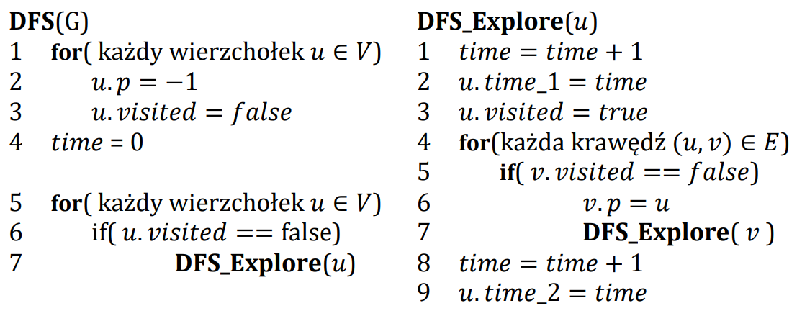
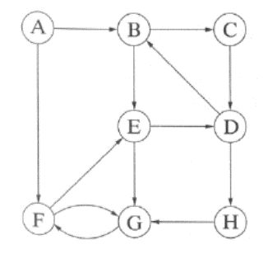

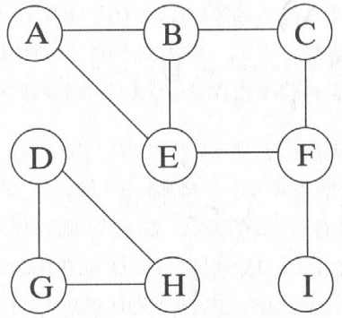
 | A | B | C | D | E | F | G | H | I
visited | true | true | true | true | true | true | true | true | true
p | -1 | A | B | -1 | F | C | D | G | F
time_1 | 1 | 2 | 3 | 13 | 5 | 4 | 14 | 15 | 8
time_2 | 12 | 11 | 10 | 18 | 6 | 7 | 17 | 16 | 9 |  | A | B | C | D | E | F | G | H
 |  |  |  |  |  |  |  |  |  | visited | true | true | true | true | true | true | true | true
 | Ścieżki |  |  |  |  |  |  |  |  | p | -1 | A | B | C | F | G | H | D
A |  |  |  |  |  |  |  |  |  | time_1 | 1 | 2 | 3 | 4 | 8 | 7 | 6 | 5
B | A |  |  |  |  |  |  |  |  | time_2 | 16 | 15 | 14 | 13 | 9 | 10 | 11 | 12
C | A | B
D
E | A | B | C | F
F | A | B | C
G
H | D | G
I | A | B | C | F

 | Ścieżki
A
B | A
C | A | B
D | A | B | C
E | A | B | C | D | H | G | F
F | A | B | C | D | H | G
G | A | B | C | D | H
H | A | B | C | D

